Wind & Solar - Most Updated
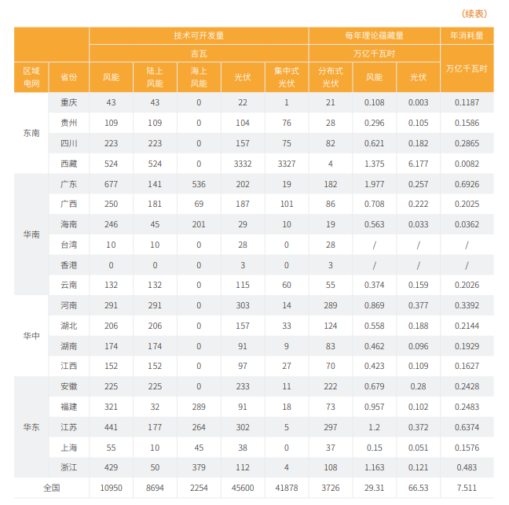

 |  |  |  | 技术可开发量 |  |  |  |  | 每年理论蕴藏量
 |  | 区域电网 | 省份 | 风能(吉瓦) | 陆上风能(吉瓦) | 海上风能(吉瓦) | 光伏(吉瓦) | 集中式光伏(吉瓦) | 分布式光伏(吉瓦) | 每年理论超载量-风能(万亿千瓦时) | 每年理论超载量-光伏(万亿千瓦时) | 年消耗量(万亿千瓦时)
 |  | 东南 | 重庆 | 43 | 43 | 0 | 22 | 1 | 21 | 0.108 | 0.003 | 0.1187
 |  |  | 贵州 | 109 | 109 | 0 | 104 | 76 | 28 | 0.296 | 0.105 | 0.1586
 |  |  | 四川 | 223 | 223 | 0 | 157 | 75 | 82 | 0.621 | 0.182 | 0.2865
 |  |  | 西藏 | 524 | 524 | 0 | 3332 | 3327 | 4 | 1.375 | 6.177 | 0.0082
 |  | 华南 | 广东 | 677 | 141 | 536 | 202 | 19 | 182 | 1.977 | 0.257 | 0.6926
 |  |  | 广西 | 250 | 181 | 69 | 187 | 101 | 86 | 0.708 | 0.222 | 0.2025
 |  |  | 海南 | 246 | 45 | 201 | 29 | 10 | 19 | 0.563 | 0.033 | 0.0362
 |  |  | 台湾 | 10 | 10 | 0 | 28 | 0 | 28
 |  |  | 香港 | 0 | 0 | 0 | 3 | 0 | 3
 |  |  | 云南 | 132 | 132 | 0 | 115 | 60 | 55 | 0.374 | 0.159 | 0.2026
 |  | 华中 | 河南 | 291 | 291 | 0 | 303 | 14 | 289 | 0.869 | 0.377 | 0.3392
 |  |  | 湖北 | 206 | 206 | 0 | 157 | 33 | 124 | 0.558 | 0.188 | 0.2144
 |  |  | 湖南 | 174 | 174 | 0 | 91 | 9 | 83 | 0.462 | 0.096 | 0.1929
 |  |  | 江西 | 152 | 152 | 0 | 97 | 27 | 70 | 0.423 | 0.109 | 0.1627
 |  | 华东 | 安徽 | 225 | 225 | 0 | 233 | 11 | 222 | 0.679 | 0.28 | 0.2428
 |  |  | 福建 | 321 | 32 | 289 | 91 | 18 | 73 | 0.957 | 0.102 | 0.2483
 |  |  | 江苏 | 441 | 177 | 264 | 302 | 5 | 297 | 1.2 | 0.372 | 0.6374
 |  |  | 上海 | 55 | 10 | 45 | 38 | 0 | 37 | 0.15 | 0.051 | 0.1576
 |  |  | 浙江 | 429 | 50 | 379 | 112 | 4 | 108 | 1.163 | 0.121 | 0.483
 |  | 全国 |  | 10950 | 8694 | 2254 | 45600 | 41878 | 3726 | 29.31 | 66.53 | 7.511

Source: | 中国碳中和目标下的风光技术展望
 | Technology Outlook on Wind and Solar Power toward China’s Carbon Neutrality Goal
 | (by 清华碳中和研究院)

Hydro
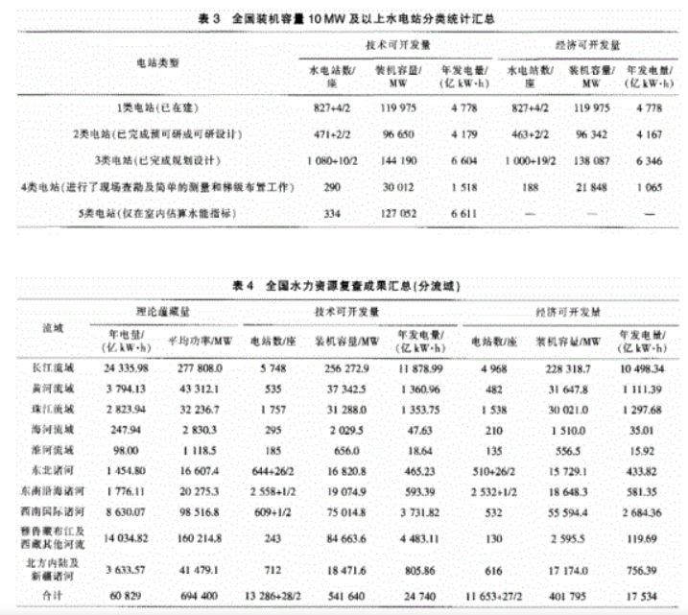
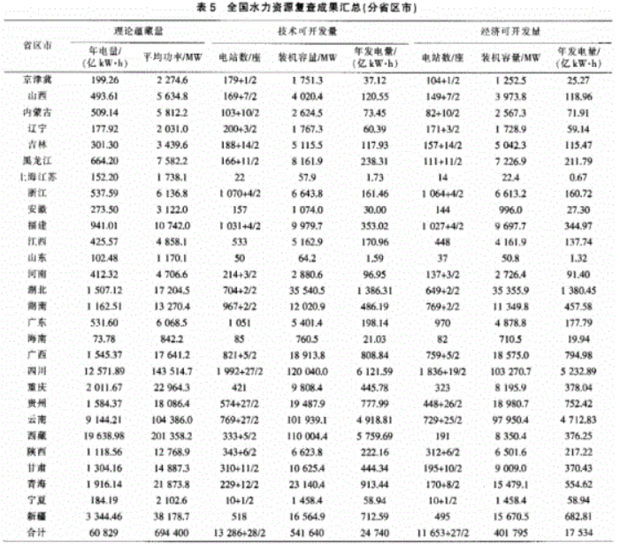
省市区 | 理论蕴藏量 |  | 技术可开发量 |  |  | 经济可开发量
 | 年电量（亿kWh) | 平均功率（MW) | 电站数（座） | 装机容量（MW） | 年发电量（亿kWh） | 电站数（座） | 装机容量（MW） | 年发电量（亿kWh）
京津冀 | 199 | 2275 | 179+12 | 1751 | 37 | 10441/2 | 1253 | 25
山西 | 494 | 5635 | 169+7/2 | 4020 | 121 | 149+7/2 | 3974 | 119
内蒙古 | 509 | 5812 | 103+102 | 2625 | 73 | 82+10/2 | 2567 | 72
辽宁 | 178 | 2031 | 200+3/2 | 1767 | 60 | 171+3/2 | 1729 | 59
吉林 | 301 | 3440 | 188+14/2 | 5116 | 118 | 157+14/2 | 5042 | 115
黑龙江 | 664 | 7582 | 166+11/2 | 8162 | 238 | 111+11/2 | 7227 | 212
上海江苏 | 152 | 1738 | 22 | 58 | 2 | 14 | 22 | 1
浙江 | 538 | 6137 | 1070+4/2 | 6644 | 161 | 1064+4/2 | 6613 | 161
安徽 | 274 | 3122 | 157 | 1074 | 30 | 144 | 996 | 27
福建 | 941 | 10742 | 1031+4/2 | 9980 | 353 | 1027+4/2 | 9698 | 345
江西 | 426 | 4858 | 533 | 5163 | 171 | 448 | 4162 | 138
山东 | 102 | 1170 | 50 | 64 | 2 | 37 | 51 | 1
河南 | 412 | 4707 | 214+32 | 2881 | 97 | 137+3/2 | 2726 | 91
湖北 | 1507 | 17205 | 704+2/2 | 35541 | 1386 | 649+2/2 | 35356 | 1380
湖南 | 1163 | 13270 | 967+2/2 | 12021 | 486 | 769+2/2 | 11350 | 458
广东 | 532 | 6069 | 1051 | 5401 | 198 | 970 | 4879 | 178
海南 | 74 | 842 | 85 | 761 | 21 | 82 | 711 | 20
广西 | 1545 | 17641 | 821+5/2 | 18914 | 809 | 759+52 | 18575 | 795
四川 | 12572 | 143515 | 1992+27/2 | 120040 | 6122 | 1836+19/2 | 103271 | 5233
重庆 | 2012 | 22964 | 421 | 9808 | 446 | 323 | 8196 | 378
贵州 | 1584 | 18086 | 574+27/2 | 19488 | 778 | 448+26/2 | 18981 | 752
云南 | 9144 | 104386 | 769+27/2 | 101939 | 4919 | 729+25/2 | 97950 | 4713
陕西 | 19639 | 201358 | 333+5/2 | 110004 | 5760 | 191 | 8350 | 376
山西 | 1119 | 12769 | 343+6/2 | 6624 | 222 | 312+6/2 | 6502 | 217
甘肃 | 1304 | 14887 | 310+11/2 | 10625 | 444 | 195+10/2 | 9009 | 370
青海 | 1916 | 21874 | 229+12/2 | 23140 | 913 | 170+8/2 | 15479 | 555
宁夏 | 184 | 2103 | 10+1/2 | 1458 | 59 | 10+1/2 | 1458 | 59
新疆 | 3344 | 38179 | 518 | 16565 | 713 | 495 | 15671 | 683
合计 | 60829 | 694400 | 13286+28/2 | 541640 | 24740 | 11653+27/2 | 401795 | 17534

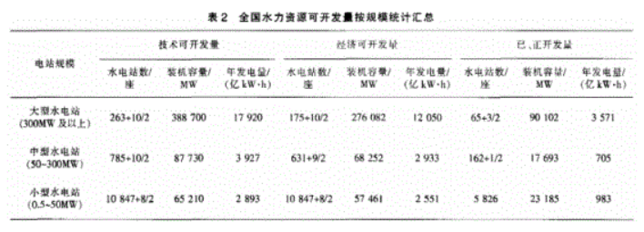

 |  |  |  |  |  |  |  |  | 流 域 | 理论出力（万kW） | 年发电量（亿kWh） | 占全国（%） | 装机容量（万kW） | 年发电量（亿kWh） | 占全国（%）
 |  |  |  |  |  |  |  |  | 全国 | 67605 | 59222 | 100 | 37853 | 19233 | 100
 |  |  |  |  |  |  |  |  | 长江 | 26802 | 23478 | 39.6 | 19724 | 10275 | 53.4
 |  |  |  |  |  |  |  |  | 黄河 | 4055 | 3552 | 6 | 2800 | 1170 | 6.1
 |  |  |  |  |  |  |  |  | 珠江 | 3348 | 2933 | 5 | 2485 | 1125 | 5.8
 |  |  |  |  |  |  |  |  | 海滦河 | 294 | 258 | 0.4 | 213 | 52 | 0.3
 |  |  |  |  |  |  |  |  | 淮河 | 145 | 127 | 0.2 | 66 | 19 | 0.1
 |  |  |  |  |  |  |  |  | 东北诸河 | 1531 | 1341 | 2.3 | 1371 | 439 | 2.3
 |  |  |  |  |  |  |  |  | 东南沿海诸河 | 2067 | 1811 | 3.1 | 1390 | 547 | 2.9
 |  |  |  |  |  |  |  |  | 西南国际诸河 | 9690 | 8489 | 14.3 | 3768 | 2099 | 10.9
 |  |  |  |  |  |  |  |  | 雅鲁藏布江及西藏其它河流 | 15974 | 13994 | 23.6 | 5038 | 2969 | 15.4
 |  |  |  |  |  |  |  |  | 北方内陆及新疆诸河 | 3699 | 3240 | 5.5 | 997 | 539 | 2.8

Biomass and MSW
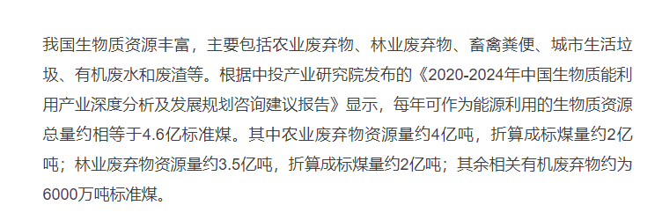

 | （顿标准煤） | MWh | MW | https://www.163.com/dy/article/FOOLBG0T0538A21J.html
农业废弃物资源量 | 2.00E+08 | 1.63E+09 | 360620.15504
林业废弃物资源量 | 2.00E+08 | 1.63E+09 | 360620.15504
其余相关有机废弃物 | 6.00E+07 | 4.88E+08 | 108186.04651

 | 1ton of coal equivalent = | 8.141 | MWh

 | Annual operation hour | 4515 | hr

 |  |  |  | https://baijiahao.baidu.com/s?id=1773037600839236818&wfr=spider&for=pc

Geothermal
2021 Installed Geothermal Capacity by Country
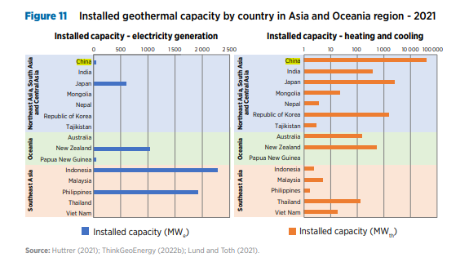

China's geothermal development in the past has mainly been for cooling and heating purpose, for its high temp geothermal resources are located in either south western region or south eastern region

地热发电亟待政策扶一把 (people.com.cn)
目前，我国适于发电的高温地热资源发电潜力845.9万千瓦，资源量级虽不大， |  | Elec |  | Heat
但都分布在缺煤少电的西藏川西滇西地热带和东南沿海闽粤琼地热带，地热发电对支撑当地的电力供需十分重要，但现实却是，这些地方的地热发电产业发展较为滞缓。 | China National | 8450 | MW | 12500
 | South West China | 7120 | MW
据中国地质调查局评价结果，全国336个地级以上城市浅层地热能年可开采资源量折合7亿吨标准煤,
全国水热型地热资源量折合1.25万亿吨标准煤，年可开采资源量折合19亿吨标准煤，埋深在3000米至1万米的干热岩资源量折合856万亿吨标准煤。 | 适用于发电的高温地热资源发电潜力 | 8459000 | kW
中低温水热型地热能资源占比达95%以上，主要分布在华北、松辽、苏北、江汉、鄂尔多斯、四川等平原（盆地）以及东南沿海、胶东半岛和辽东半岛等山地丘陵地区，可用于供暖、工业干燥、旅游和种养植等； |  | 8459 | MW
高温水热型地热能资源主要分布于西藏南部、云南西部、四川西部和台湾省，西南地区高温水热型地热能年可采资源量折合1800万吨标准煤，发
电潜力7120兆瓦，地热能资源的梯级高效开发利用可满足四川西部、西藏南部少数民族地区约50%人口的用电和供暖需求。

Solar Thermal
光热技术可开发量 | 20000000000 | kW
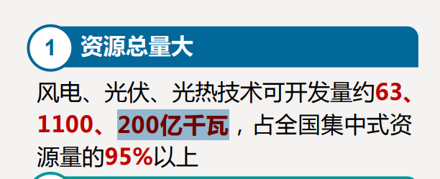

Source: | 《中国新能源基地化开发与新型抽水蓄能》
 | 全球能源互联网发展合作组织
 | https://www.iwra.org/proceedings/congress/resource/IWRA2023_Beijing_China_20230912_SS_2_1_ORAL_20230904_%E4%B8%AD%E5%9B%BD%E6%96%B0%E8%83%BD%E6%BA%90%E5%9F%BA%E5%9C%B0%E5%8C%96%E5%BC%80%E5%8F%91%E4%B8%8E%E6%96%B0%E5%9E%8B%E6%8A%BD%E6%B0%B4%E8%93%84%E8%83%BDv3.pdf

